ניתוח איזור לעסקאות דמה
שומת
שווי מ"ר אקו'
אחוז שנתי
שנים להיוון
שווי עדכני
שווי לשומה | ₪ 9,000

תחשיב לפי מכירות בהרחבה
תאריך | גו"ח | מחיר עסקה | שטח המגרש | שטח בנוי | שנת בניה | התאמה למועד קובע | בניכוי יזמי 5% | עלויות בניה למ"ר | יתרה לקרע כולל | שטח אקו' | שווי מתואם כולל מעמ ופיתוח

שומת דמי רכישה במושב גבעתי - ממועד 02-25
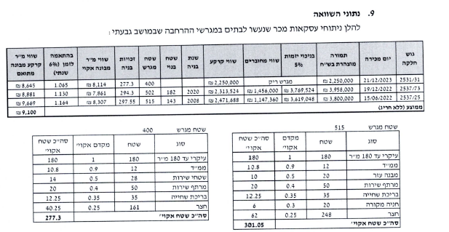
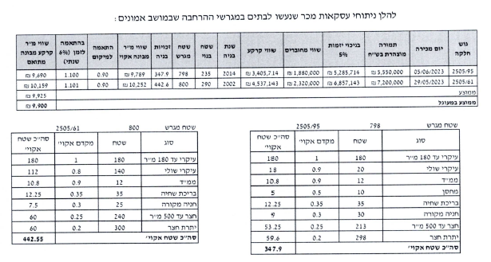
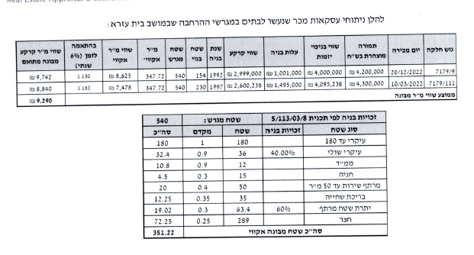

 |  | שווי מ"ר מבונה הרחבה |  |  | ₪ 9,500
 |  | מועד קובע |  |  | Feb-25
 |  | מס' שנים |  |  | 1
 |  | מקדם לשנה |  |  | 1.06
 |  | מקדם משוקלל |  |  | 1.06
 |  | סה"כ שווי בהרחבה |  |  | ₪ 10,070
 |  | מקדם נחלה |  |  | 0.85
 |  | סה"כ שווי בנחלה |  |  | ₪ 8,560
 |  | לשומה |  |  | ₪ 9,000

